barcode
TSMC chemical lorry barcode 三合一單
 | 【地磅用】 | tsmc lorry material barcode
 | 料號 | 4L12C53161

 | 槽號 | 5E319 |  | 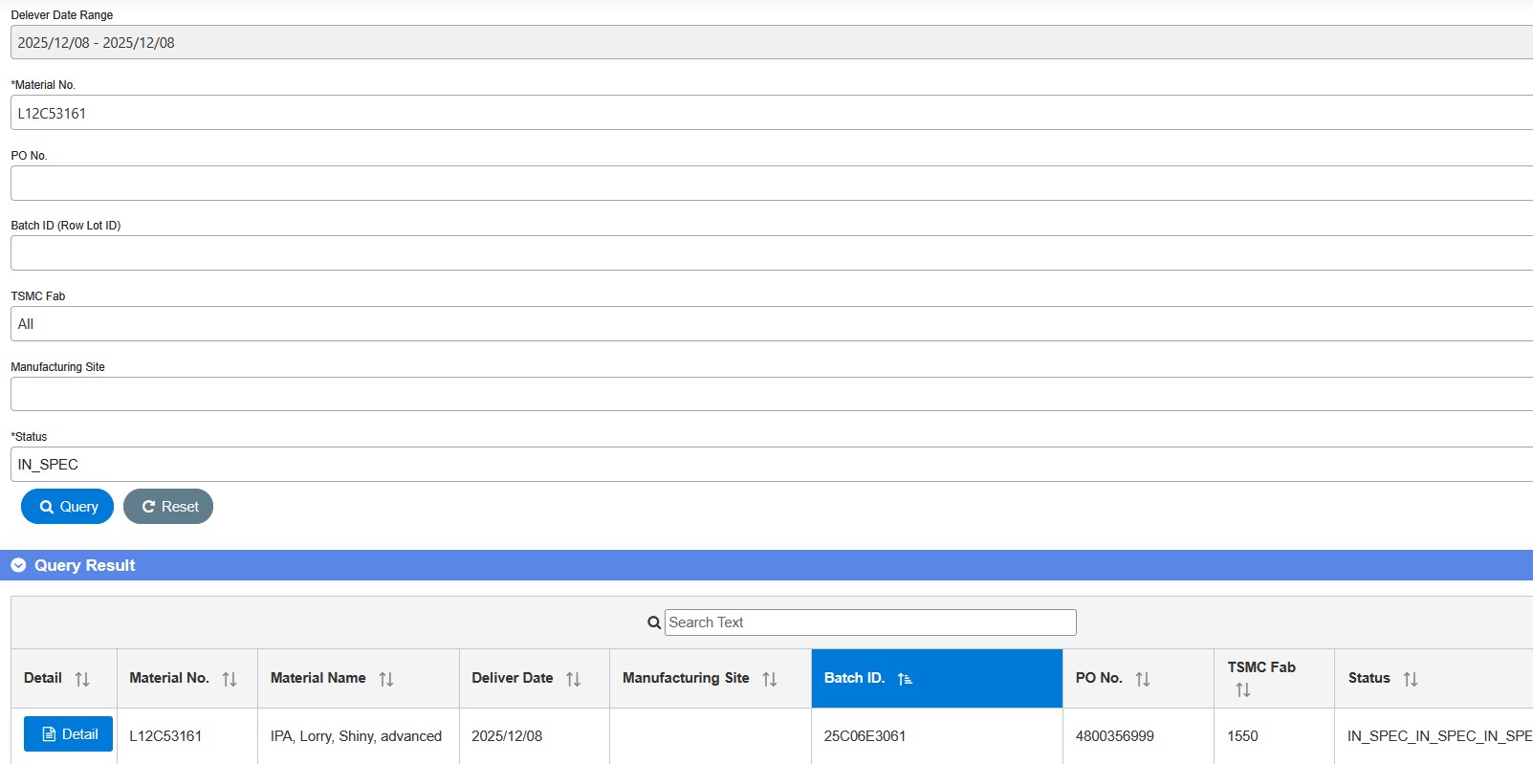

 | 批號 | 626206E3191

 | 供應商 | 375970680

 | 送達地點 | E1550156A |  | CoA 是否符合出貨規格 (SPEC) : ____ (Y/N) Chemical lorry/Gas trailer CoA上傳資訊裡的BatchID 是否與 出貨單相符: _____(Y/N) 填表人 (supplier) :____________ ; 確認者 (supplier) : ____________

 | 【TGCM用】
 | 批號 |  |  |  | B90-INV-01-01

 |  |  |  | ||

 | QR code
 |  |  | https://qr.calm9.com/tw/

工作表2
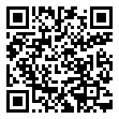
項次 | 槽號 | 5E319 | 地點
1 | E29 | 26814E29J1 | 15P5
2 | E44 | 26814E44J1 | 15P5
3 | E318 | 26814E3181 | 15P6
4 | E319 | 26813E3191 | 15P6
5 | E315 | 26813E3151 | 15P5
6 | E320 | 626813E3191 | 18P1

 |  | E1550156A

